main
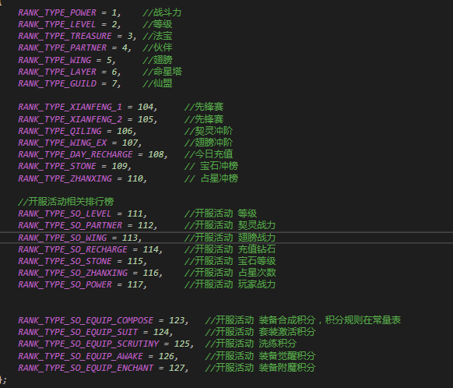
开服活动配置表说明 |  | 创建：2019_11_28_易子敬

serviceActivity | 服务器活动表 | 备注
id | 活动id | 配置本期活动的id，以66开头
icon | 主界面图标 | 配置本期活动的主界面图标
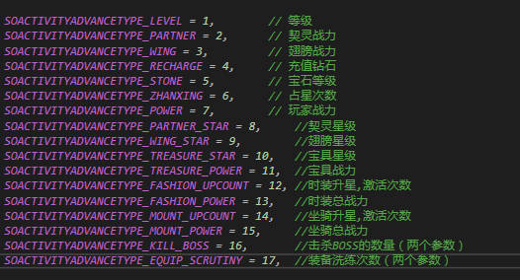
title | 活动界面大标题 | 配置本期活动的活动界面大标题图的命名
timeA | 活动开启时间 | 本期活动的开启时间，以服务器诞生时间为第一天，填X则为：服务器开启第X天0点开始活动
timeB | 活动结束时间 | 本期活动的结束时间，以服务器诞生时间为第一天，填Y则为：服务器开启第Y天24点结束活动
pageId | 活动页签 | 本期活动一共开放哪些页签，具体页签id从page表id里读取

page | 页签表 | 备注
Id | 页签id
headline | 本期主题字
mType | 模板类型
pageName | 页签名称
mCanshu | 模板参数
remark | 策划备注
start | 开始时间
finish | 结束时间
miaoshu | 描述
tiaojianId | 条件
sort | 本期排序

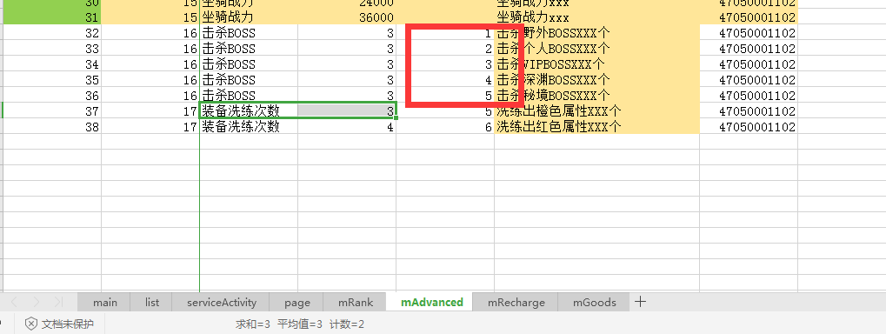

2 | icon_chongbang_01_001_1 | bg_kfcb_1_bt1 |  |  | 2101,2102,2103,2104,2105,2106,2107,2108,2109,2110,2111,2112,2113,2114,2115,2116,2117,2118,2119,2120,2121,2122,2123,2124,2125,2126,2127,2128,2129,2130,2131,2132,2133,2134,2135,2136,2137,2138,2139,2140,2301,2302,2303,2304,2305,2306,2307,2308,2309,2310,2311,2312,2313,2314,2315,2316,2317,2318,2319,2320,2321,2322,2323,2324

 |  | 2 | icon_chongbang_01_001_1 | bg_kfcb_1_bt1 | 3 | 0 | 0 | 2101,2102,2103,2104,2105,2106,2107,2108,2109,2110,2111,2112,2113,2114,2115,2116,2117,2118,2119,2120,2121,2122,2123,2124,2125,2126,2127,2128,2129,2130,2131,2132,2133,2134,2135,2136,2137,2138,2139,2140,2301,2302,2303,2304,2305,2306,2307,2308,2309,2310,2311,2312,2313,2314,2315,2316,2317,2318,2319,2320,2321,2322,2323,2324

